상품제안서
(정품)라미로고볼펜205(라미공식인증대리점) | 상품코드: F31839

 |  |  |  |  |  |  | 02-412-0044 | www.easy1.co.kr
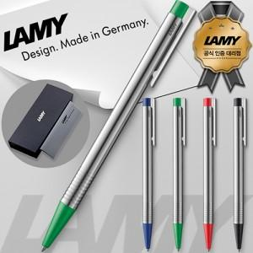

【상세/제작정보】 | - 쇼핑백 : 400원

【인쇄/포장옵션】 | 실크, 레이저 / 포장지포장

【공급단가】 | 수량 | 50~ | 100~ | 500~ | 1,000~ | 2,000~
*VAT별도 | 단가 | 17,600원 | 17,000원 | 16,000원 | 15,700원 | 15,400원

【상품 URL】 | http://www.easy1.co.kr/src/goods_detail.php?gdno=31839

